données
PRÉLÈVEMENT D'ÉNERGIE ÉLECTRIQUE SANS COMPTEUR - CONSOMMATION FORFAITAIRE
Demande de raccordement sans compteur de mobilier urbain pour un prélèvement en continu (24h/24)

Documents utiles :
C1/109 |  | Prescriptions techniques spécifiques relatives au raccordement des installations professionnelles fixes sans compteur
C3/2 |  | Règles de calcul et d'attribution de la consommation forfaitaire
C3/3 |  | Liste de toutes les consommations forfaitaires accordées par Synergrid
C3/4 |  | Modèle de dossier technique pour l'application d'un forfait (= ce document)
Tous ces documents peuvent être téléchargés à partir de www.synergrid.be - Prescriptions techniques électricité.

Seuls les champs verts doivent être remplis.

1. Données générales et résumé

Demandeur de la consommation forfaitaire
Nom de la société
Personne de contact
Adresse
Code postal
Commune
Téléphone
Mail

Fabricant du mobilier urbain
Nom de la société
Personne de contact
Adresse
Code postal
Commune
Téléphone
Mail

Description de l’installation : liste des types d'installations ("group" + "application")
Indiquez l'application correspondante par une croix, et incluez-la également dans le résumé ci-dessous.

 | AS | SIRÈNES D’ALARME
 | BF | BI-FLASH
 | BH | ÉCLAIRAGE ABRIBUS (avec ou sans panneau publicitaire)
 | CA | CAMÉRAS DE SURVEILLANCE
 | CP | POMPES DE CONDENSATION
 | FE | AUTRE LIVRAISON FORFAITAIRE E
 | FP | RADARS CONTRÔLE DE VITESSE
 | GT | TÉLÉRELEVÉ COMPTEUR DE GAZ
 | IC | CONCENTRATEURS TÉLÉPHONIQUES
 | IV | ALIMENTATION TÉLÉDISTRIBUTION
 | LZ | HAUT-PARLEURS
 | RC | RELAIS DE COMMUNICATION GSM
 | RO | ARMOIRES DE TROTTOIRE POUR MUTIPLEXEURS POUR FIBRE OPTIQUE (ROP)
 | RP | PANNEAUX, POTEAUX, BORNES PUBLICITAIRES
 | SB | BARRIÈRES AUTOMATIQUES
 | TA | DISTRIBUTEURS DE TICKET PARKING, PRÉVENTE TITRES DE TRANSPORT (De Lijn)
 | TC | CABINES TÉLÉPHONIQUES
 | VL | FEUX DE SIGNALISATION tricolores
 | VS | PANNEAUX DE SIGNALISATION DIVERS (telsys. véhic., indicateurs de vitesse, bornes rétractables…)
 | WH | ÉCLAIRAGE ABRIS AVEC MOTORISATION (avec ou sans panneau publicitaire)
 | WT | COMPTEURS D'EAU avec télémesure, LOCAL COMPTEUR D'EAU
 | PGS | SYSTÈME DE GESTION PARKING

Résumé
Ces données seront reprises dans la liste C3-3 en cas d'approbation du forfait

 | Group | Application |  |  | Manufacturer (fabricant) |  |  | Name (demandeur du forfait) |  |  | Type (description de l'installation)

 |  |  |  |  |  |  |  | Système 1 |  |  | Système 2
 |  |  |  |  | Max. Power (W) |  | (A) | kWh HI | kWh LO | kWh Total | kWh HI | kWh LO | Number (code Synergrid)
 |  |  |  |  | 0 |  | 0 | 0 | 0 | 0 | 0 | 0
 | Pour « group » et « application » : copiez le code et l'application retenus de la liste ci-dessus.

2. Calcul de la consommation forfaitaire

Valeurs de référence déterminées par Synergrid :
Vous trouverez plus d'infos dans le document C3/2.
Système 1 = La Flandre & Bruxelles |  |  |  |  |  |  |  |  |  |  |  |  | Système 2 = La Wallonie
Consommation standard 24/24 (haut + bas) |  |  |  |  |  | Total par année |  |  |  | 8760 | heures/an |  | Consommation standard 24/24 (haut + bas) |  |  | Total par année | 8760 | heures/an
 | Période LO de 22h àu 7u |  |  |  | Période HI : jours de la semaine 7h – 22h (15h par jour) |  |  |  |  | 3915 | heures/an |  |  | Période HI de 7h à 11h & 17h à 22h | Période HI: tous les jours de la semaine |  | 3285 | heures/an
 |  |  |  |  | Période LO : jours de la semaine 22h – 7h (9h par jour) |  |  |  |  | 4845 | heures/an |  |  | Période LO de 11h à 17h & 22h à 7h | Période LO: tous les jours de la semaine |  | 5475 | heures/an
 |  |  |  |  |  | + le week-end (24h par jour)
Ventilation |  |  |  |  |  | Total par année |  |  |  | 1000 | heures/an |  | Ventilation |  |  | Total par année | 1000 | heures/an
 | Déterminé forfaitairement |  |  |  | Période HI : uniquement la journée, non continu |  |  |  |  | 1000 | heures/an |  |  | Déterminé forfaitairement | Période HI: uniquement la journée, non continu |  | 600 | heures/an
 | chaque jour de 7h – 22h et non continu |  |  |  | Période LO |  |  |  |  | 0 | heures/an |  |  | chaque jour de 7h – 22h et non continu | Période LO: uniquement la journée, non continu |  | 400 | heures/an
Chauffage (anti-condens) |  |  |  |  |  | Total par année |  |  |  | 1700 | heures/an |  | Chauffage (anti-condens) |  |  | Total par année | 1700 | heures/an
 | Déterminé forfaitairement |  |  |  | Période HI |  |  |  |  | 880 | heures/an |  |  | Déterminé forfaitairement | Période HI |  | 638 | heures/an
 | en fonction à moins 5 °C |  |  |  | Période LO |  |  |  |  | 820 | heures/an |  |  | en fonction à moins 5 °C | Période LO |  | 1063 | heures/an

Caractéristiques électriques de l'installation : aperçu des types d'appareils, déterminés par Synergrid :

Il existe 4 types d'appareils dans le modèle de calcul Synergrid, avec un nombre d'heures forfaitaires sur base annuelle et un calcul standard de la consommation :
 |  | Type de l'appareil |  |  | Des heures forfaitaires par année 24/24
 |  | Général 24/24 |  |  | 8760
 |  | Moteur |  |  | 8760
 |  | Chauffage |  |  | 1700
 |  | Ventilation |  |  | 1000

Calcul de la consommation d'électricité

Remplissez les champs verts ci-dessous pour chacun des appareils concernés : une brève description et la puissance en Watts,
regroupés par type d'appareil (général, moteur, chauffage, ventilation). Insérez des lignes supplémentaires si nécessaire.

Le modèle de calcul calcule automatiquement la puissance en kWh par an, et donne le total en bas.

 |  |  |  |  |  |  |  | Système 1 |  | Système 2
 |  |  |  |  |  |  | Forfait (kWh) - 24h/24h
 |  |  |  |  |  |  | total #h | heures HI | heures LO | heures HI | heures LO
 |  |  |  |  |  |  | 8760 | 3915 | 4845 | 3285 | 5475
Description des appareils 24/24 |  |  |  | 230 V | P (W) | A | kWh total | kWh haut | kWh bas | kWh haut | kWh bas
appareils type 1 |  |  |  | 230 |  | 0.00 | 0 | 0 | 0 | 0 | 0
appareils type 2 |  |  |  | 230 |  | 0.00 | 0 | 0 | 0 | 0 | 0
appareils type 3 |  |  |  | 230 |  | 0.00 | 0 | 0 | 0 | 0 | 0
appareils type 4 |  |  |  | 230 |  | 0.00 | 0 | 0 | 0 | 0 | 0
appareils type 5 |  |  |  | 230 |  | 0.00 | 0 | 0 | 0 | 0 | 0
appareils type 6 |  |  |  | 230 |  | 0.00 | 0 | 0 | 0 | 0 | 0
appareils type 7 |  |  |  | 230 |  | 0.00 | 0 | 0 | 0 | 0 | 0
 |  |  |  | total | 0 | 0.00 | 0 | 0 | 0 | 0 | 0

 |  |  |  |  |  |  | Forfait (kWh) - moteur
 |  |  |  |  |  |  | total #h | heures HI | heures LO | heures HI | heures LO
 |  |  |  |  |  |  | 8760 | 3915 | 4845 | 3285 | 5475
 |  |  |  |  |  |  |  | valeur de calcul = P / 0,8 |  | valeur de calcul = P / 0,8
Description moteurs |  |  |  | 230 V | P (W) | A | kWh total | kWh haut | kWh bas | kWh haut | kWh bas
moteurs type 1 |  |  |  | 230 |  | 0.00 | 0 | 0 | 0 | 0 | 0
moteurs type 2 |  |  |  | 230 |  | 0.00 | 0 | 0 | 0 | 0 | 0
 |  |  |  | total | 0 | 0.00 | 0 | 0 | 0 | 0 | 0

 |  |  |  |  |  |  | Forfait (kWh) - chauffage
 |  |  |  |  |  |  | total #h | heures HI | heures LO | heures HI | heures LO
 |  |  |  |  |  |  | 1700 | 880 | 820 | 638 | 1063
Description éléments de chauffage |  |  |  | 230 V | P (W) | A | kWh total | kWh haut | kWh bas | kWh haut | kWh bas
éléments de chauffage type 1 |  |  |  | 230 |  | 0.00 | 0 | 0 | 0 | 0 | 0
éléments de chauffage type 2 |  |  |  | 230 |  | 0.00 | 0 | 0 | 0 | 0 | 0
 |  |  |  | total | 0 | 0.00 | 0 | 0 | 0 | 0 | 0

 |  |  |  |  |  |  | Forfait (kWh) - ventilation
 |  |  |  |  |  |  | total #h | heures HI | heures LO | heures HI | heures LO
 |  |  |  |  |  |  | 1000 | 1000 | 0 | 600 | 400
 |  |  |  |  |  |  |  | valeur de calcul = P / 0,8 |  | valeur de calcul = P / 0,8
Description ventilation |  |  |  | 230 V | P (W) | A | kWh total | kWh haut | kWh bas | kWh haut | kWh bas
ventilation type 1 |  |  |  | 230 |  | 0.00 | 0 | 0 | 0 | 0 | 0
ventilation type 2 |  |  |  | 230 |  | 0.00 | 0 | 0 | 0 | 0 | 0
 |  |  |  | total | 0 | 0.00 | 0 | 0 | 0 | 0 | 0

Valeur du forfait = puissance totale de l'ensemble des appareils |  |  |  |  |  |  |  | Système 1 |  | Système 2
 |  |  |  |  | P total (W) | I total (A) | total kWh | kWh HI | kWh LO | kWh HI | kWh LO
 |  |  |  |  | 0 | 0.00 | 0 | 0 | 0 | 0 | 0

 |  |  |  |  |  | Cette valeur sert de base pour le choix du disjoncteur.
 |  |  |  |  |  | Choisissez le plus petit disjoncteur de la liste, adaptée à la consommation.
3. Choix du disjoncteur de branchement

 |  | 230 V | Pmin. (W) | Pmax. (W) | I min (A) | I max (A)
 |  | 230 | 230 | 460 | 1 | 2
 |  | 230 | 460 | 920 | 2 | 4
 |  | 230 | 920 | 1380 | 4 | 6
 |  | 230 | 1380 | 2300 | 6 | 10

 |  |  |  |  |  | Indiquez le calibre du disjoncteur de branchement choisi :
 |  |  |  |  |  |  | A
exigences disjoncteur de branchement : |  |  |  |  |  | La valeur sélectionnée ici est automatiquement adoptée dans le résumé en haut (ligne 55).
- Bipolaire maximum 10 A.
- Résistance aux courts-circuits Icn ≥ 10kA
- Ou conformément au NBN C61-142.
- Ou conformément au NBN EN60898-1; courbe C
Conforme aux spécifications Synergrid :
- C1/109 : Prescriptions techniques spécifiques relatives au raccordement des installations professionnelles fixes sans compteur.
- C3/2 : Consommations forfaitaires - Règles de prélèvement d'énergie électrique sans comptage.

3. Caractéristiques du boîtier de raccordement
Conforme à Synergrid C1/109, voir les modèles ci-dessous.
À l'onglet "boîtier de raccordement", donnez les détails du boîtier de raccordement prévu.

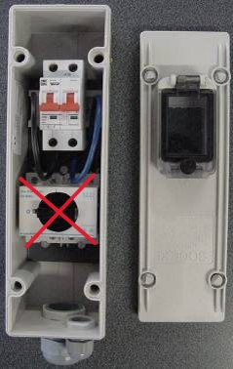
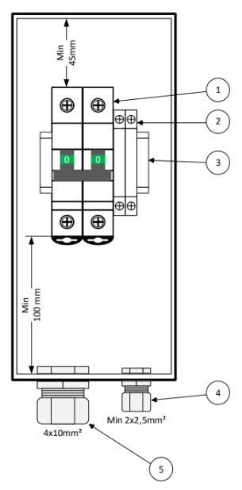

 |  |  |  |  |  |  | AQ961009B (IP55)

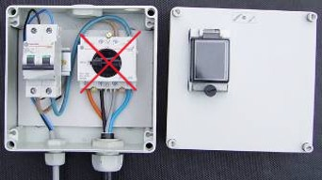

 |  |  |  |  |  |  | Multibox MB65
 |  |  |  |  |  |  | AQ13181001

exigences boîtier de raccordement :
Conforme aux prescriptions Synergrid :
- C1/109 : Prescriptions techniques spécifiques relatives au raccordement des installations professionnelles fixes sans compteur.
 | Entre autres (liste non exhaustive) :
 |  | - scellable
 |  | - fenêtre pour position disjoncteur
 |  | - degré IP minimale requise
 |  | - l'espace minimum nécessaire à la connexion de tous les éléments
- C3/2 : Consommations forfaitaires - Règles de prélèvement d'énergie électrique sans comptage.

4. Schéma de principe du boîtier de raccordement
Exemples de schémas ci-dessous.
À l'onglet "boîtier de raccordement", donnez les détails du schéma-type prévu du boîtier de raccordement.

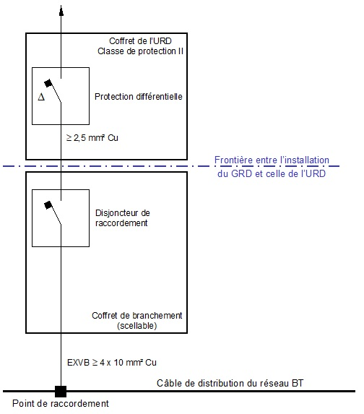

5. Schéma unifilaire de l’installation
Exemples de schémas ci-dessous.
À l'onglet "schéma unifilaire", donnez les détails du schéma unifilaire prévu.

6. Photos de l’installation
À l'onglet "photos", ajoutez des photos type de l'installation.

